Estadísticas
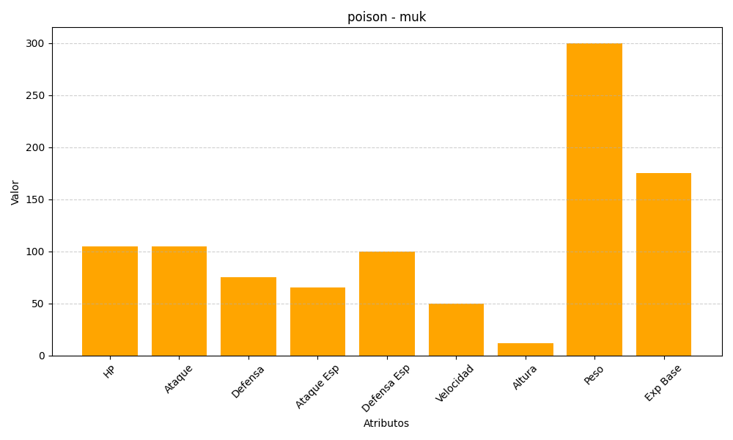
ID | Nombre | Tipo | HP | Ataque | Defensa | Ataque Especial | Defensa Especial | Velocidad | Altura | Peso | Experiencia Base
89 | muk | poison | 105 | 105 | 75 | 65 | 100 | 50 | 12 | 300 | 175

